关系图
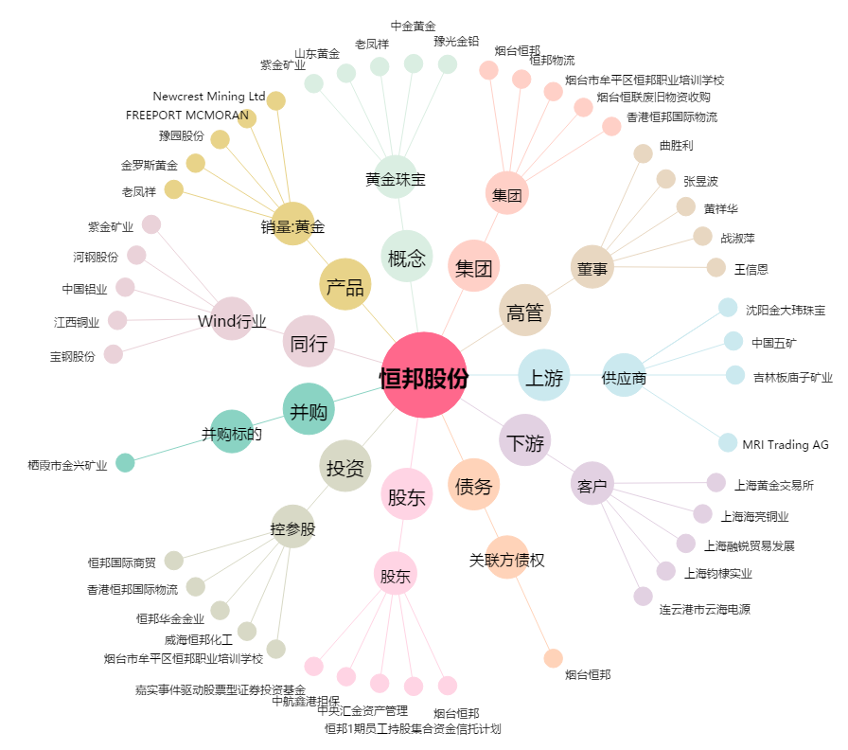
恒邦股份[002237.SZ] - 关系概览图

